Játék
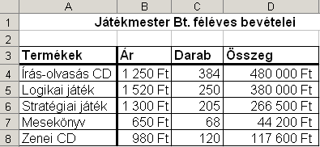
Játékmester Bt. féléves bevételei

Termékek | Ár | Darab | Összeg
Írás-olvasás CD | 1,250 Ft | 384
Logikai játék | 1,520 Ft | 250
Stratégiai játék | 1,300 Ft | 205
Mesekönyv | 650 Ft | 68
Zenei CD | 980 Ft | 120

GDP
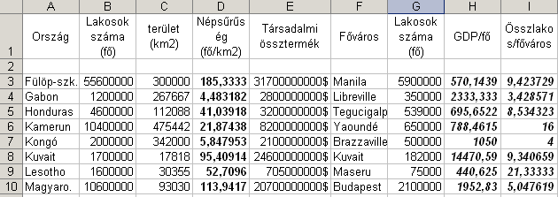
Ország | Lakosok száma (fő) | terület (km2) | Népsűrűség (fő/km2) | Társadalmi össztermék | Főváros | Lakosok száma (fő) | GDP/fő | Összlakos/főváros

Fülöp-szk. | 55600000 | 300000 |  | 31700000000$ | Manila | 5900000
Gabon | 1200000 | 267667 |  | 2800000000$ | Libreville | 350000
Honduras | 4600000 | 112088 |  | 3200000000$ | Tegucigalpa | 539000
Kamerun | 10400000 | 475442 |  | 8200000000$ | Yaoundé | 650000
Kongó | 2000000 | 342000 |  | 2100000000$ | Brazzaville | 500000
Kuvait | 1700000 | 17818 |  | 24600000000$ | Kuvait | 182000
Lesotho | 1600000 | 30355 |  | 705000000$ | Maseru | 75000
Magyaro. | 10600000 | 93030 |  | 20700000000$ | Budapest | 2100000

Számítsa ki a megfelelő értékeket!

Hambi
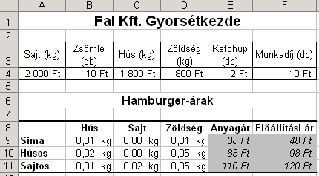
Fal Kft. Gyorsétkezde

Sajt (kg) | Zsömle (db) | Hús (kg) | Zöldség (kg) | Ketchup (db) | Munkadíj (db)
2,000 Ft | 10 Ft | 1,800 Ft | 800 Ft | 2 Ft | 10 Ft

Hamburger-árak

 | Hús | Sajt | Zöldség | Anyagár | Előállítási ár
Sima | 0.01 kg | 0.00 kg | 0.01 kg
Húsos | 0.02 kg | 0.00 kg | 0.05 kg
Sajtos | 0.01 kg | 0.02 kg | 0.05 kg

Biztosító
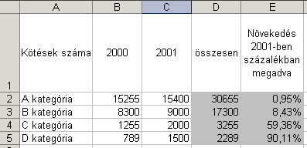
Kötések száma | 2000 | 2001 | összesen | Növekedés 2001-ben százalékban megadva
A kategória | 15255 | 15400
B kategória | 8300 | 9000
C kategória | 1255 | 2000
D kategória | 789 | 1500

Cebit
CeBIT '99 kiállítás
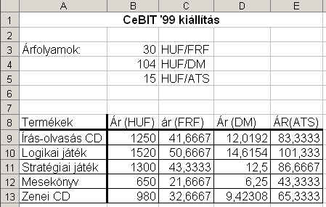
Árfolyamok: | 30 | HUF/FRF
 | 104 | HUF/DM
 | 15 | HUF/ATS

Termékek | Ár (HUF) | ár (FRF) | Ár (DM) | ÁR(ATS)
Írás-olvasás CD | 1250
Logikai játék | 1520
Stratégiai játék | 1300
Mesekönyv | 650
Zenei CD | 980

Casco
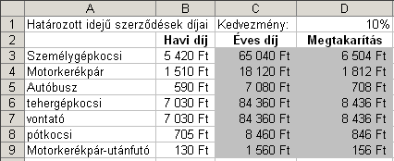
Határozott idejű szerződések díjai |  | Kedvezmény: | 10%
 | Havi díj | Éves díj | Megtakarítás
Személygépkocsi | 5,420 Ft
Motorkerékpár | 1,510 Ft
Autóbusz | 590 Ft
tehergépkocsi | 7,030 Ft
vontató | 7,030 Ft
pótkocsi | 705 Ft
Motorkerékpár-utánfutó | 130 Ft

Szgép
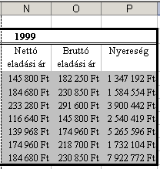
 | 1997
 | Beszerzési ár | Mennyiség | Nettó eladási ár | Bruttó eladási ár | Nyereség
Pentium 133 | 75,000 Ft | 42
Pentium 166 | 95,000 Ft | 39
Pentium 200 | 120,000 Ft | 76
AMD 100 | 60,000 Ft | 99
AMD133 | 72,000 Ft | 171
Cyrix 166 | 90,000 Ft | 45
Cyrix 200 | 95,000 Ft | 195

20%-os árréssel dolgozik a cég. (Ennyit tesznek a beszerzési árra)
A nyereség a teljes mennyiségre vonatkozik. (és a nettó árra)
Számítsa ki a megfelelő cellákba az átlagos beszerzési, nettó eladási, bruttó eladási árat!
A bruttó ár az ÁFA-t tartalmazza, amely 25%.
Az árak az első évben 20, a másodikban 35 %-kal, a mennyiségek az első évben 10, a másodikban 20 %-kal nőnek várhatóan. Folytassa a táblázatot képletek segítségével!

Népesség
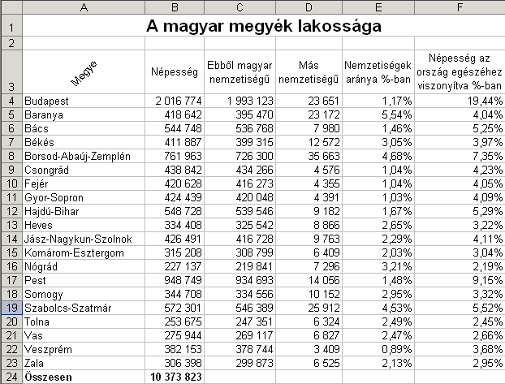
A magyar megyék lakossága

Megye | Népesség | Ebből magyar nemzetiségű | Más nemzetiségű | Nemzetiségek aránya %-ban | Népesség az ország egészéhez viszonyítva %-ban
Budapest | 2,016,774 | 1,993,123
Baranya | 418,642 | 395,470
Bács | 544,748 | 536,768
Békés | 411,887 | 399,315
Borsod-Abaúj-Zemplén | 761,963 | 726,300
Csongrád | 438,842 | 434,266
Fejér | 420,628 | 416,273
Gyor-Sopron | 424,439 | 420,048
Hajdú-Bihar | 548,728 | 539,546
Heves | 334,408 | 325,542
Jász-Nagykun-Szolnok | 426,491 | 416,728
Komárom-Esztergom | 315,208 | 308,799
Nógrád | 227,137 | 219,841
Pest | 948,749 | 934,693
Somogy | 344,708 | 334,556
Szabolcs-Szatmár | 572,301 | 546,389
Tolna | 253,675 | 247,351
Vas | 275,944 | 269,117
Veszprém | 382,153 | 378,744
Zala | 306,398 | 299,873
Összesen | 10,373,823

Megye
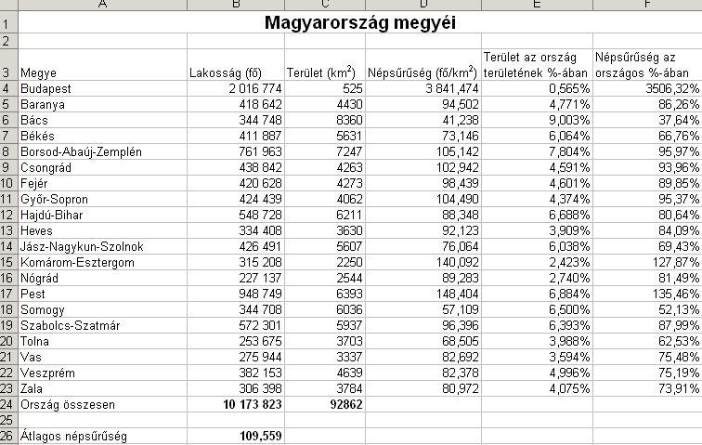
Magyarország megyéi

Megye | Lakosság (fő) | Terület (km2) | Népsűrűség (fő/km2) | Terület az ország területének %-ában | Népsűrűség az országos %-ában
Budapest | 2,016,774 | 525
Baranya | 418,642 | 4430
Bács | 344,748 | 8360
Békés | 411,887 | 5631
Borsod-Abaúj-Zemplén | 761,963 | 7247
Csongrád | 438,842 | 4263
Fejér | 420,628 | 4273
Gyõr-Sopron | 424,439 | 4062
Hajdú-Bihar | 548,728 | 6211
Heves | 334,408 | 3630
Jász-Nagykun-Szolnok | 426,491 | 5607
Komárom-Esztergom | 315,208 | 2250
Nógrád | 227,137 | 2544
Pest | 948,749 | 6393
Somogy | 344,708 | 6036
Szabolcs-Szatmár | 572,301 | 5937
Tolna | 253,675 | 3703
Vas | 275,944 | 3337
Veszprém | 382,153 | 4639
Zala | 306,398 | 3784
Ország összesen | 10,173,823 | 92862

Átlagos népsűrűség | 109.559

Szorzás
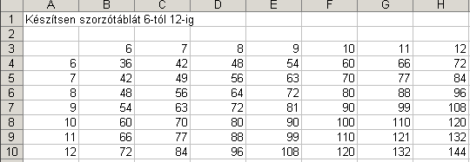
Készítsen szorzótáblát 6-tól 12-ig

Árfolyam
Keresztárfolyamok
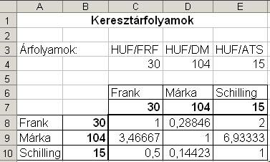
Árfolyamok: |  | HUF/FRF | HUF/DM | HUF/ATS
 |  | 30 | 104 | 15

 |  | Frank | Márka | Schilling
 |  | 30 | 104 | 15
Frank | 30
Márka | 104
Schilling | 15

Értékpapír
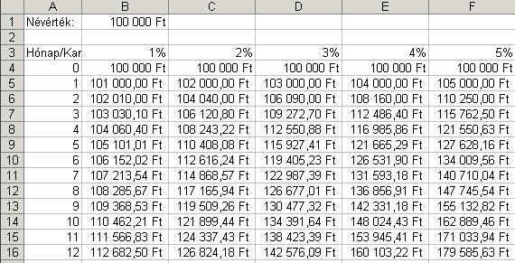
 | 1% | 2% | 3% | 4% | 5%
0 | 100,000 Ft | 100,000 Ft | 100,000 Ft | 100,000 Ft | 100,000 Ft
1
2
3
4
5
6
7
8
9
10
11
12

100 000 Ft névértékű értékpapír havonta kamatozik.
Készíts táblázatot a kamatos kamattal növelt értékek kiszámítására.

